De Slager
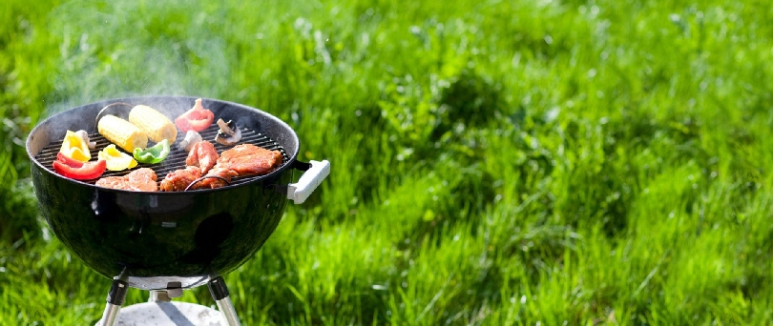

Bestel uw BBQ-pakket bij De Slager

Vul uw adresgegevens in:
Naam
Straat | Nummer
Postcode | Plaats
Telefoon

Maak uw keuze uit de bestellijst

Wijze van levering |  | bezorgen

Totaalbedrag van de bestelling |  | € 0.00

Voor bezorgen rekenen wij 5 euro extra |  | € 5.00

Totaalbedrag |  | € 5.00

Bij bezorgen dient u het totaalbedrag over te maken op onze rekening NLABNA01.23.456.789
Bij afhalen kunt het totaalbedrag afrekenen in de winkel.

